Лист1
 | T = 24,9 ℃ |  | T = 40 ℃ |  | T = 55 ℃ |  | T = 70 ℃
 | k | f, Гц | k | f, Гц | k | f, Гц | k | f, Гц
 | 1 | 293 | 1 | 299 | 1 | 306 | 1 | 312
 | 2 | 663 | 2 | 678 | 2 | 693 | 2 | 710
 | 4 | 1310 | 4 | 1341 | 4 | 1373 | 4 | 1404
 | 6 | 1753 | 6 | 1794 | 6 | 1827 | 6 | 1869
 | 8 | 2341 | 8 | 2391 | 8 | 2510 | 8 | 2566
 | 10 | 2935 | 10 | 2992 | 10 | 2966 | 10 | 3032
average | 5.1666666667 | 1549.1666667 | 5.1666666667 | 1582.5 | 5.1666666667 | 1612.5 | 5.1666666667 | 1648.8333333
 | x^2 | xy | x^2 | xy | x^2 | xy | x^2 | xy
 | 1 | 293 | 1 | 299 | 1 | 306 | 1 | 312
 | 4 | 1326 | 4 | 1356 | 4 | 1386 | 4 | 1420
 | 16 | 5240 | 16 | 5364 | 16 | 5492 | 16 | 5616
 | 36 | 10518 | 36 | 10764 | 36 | 10962 | 36 | 11214
 | 64 | 18728 | 64 | 19128 | 64 | 20080 | 64 | 20528
 | 100 | 29350 | 100 | 29920 | 100 | 29660 | 100 | 30320
average | 36.833333333 | 10909.166667 | 36.833333333 | 11138.5 | 36.833333333 | 11314.333333 | 36.833333333 | 11568.333333
 | k1= | 286.53424658 | k2= | 292.16712329 | k3= | 294.22191781 | k4= | 300.75890411

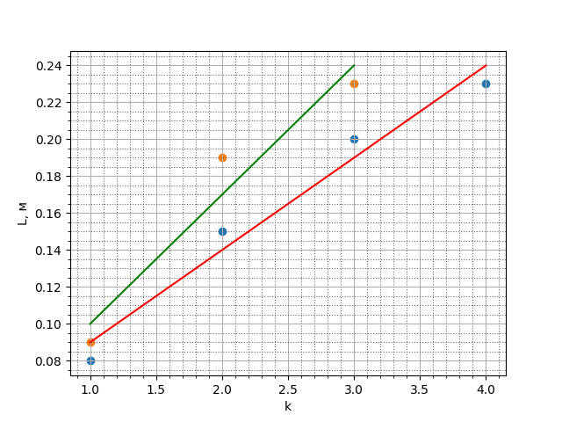
 | f = 845 Гц |  | f = 1422 Гц
 | № | L, см | № | L, см
 | 1 | 0.08 | 1 | 0.09
 | 2 | 0.15 | 2 | 0.19
 | 3 | 0.2 | 3 | 0.23
 | 4 | 0.23
average | 2.5 | 0.165 | 2 | 0.17
 | x^2 | xy | x^2 | xy
 | 1 | 0.08 | 1 | 0.09
 | 4 | 0.3 | 4 | 0.38
 | 9 | 0.6 | 9 | 0.69
 | 16 | 0.92
average | 7.5 | 0.475 | 4.6666666667 | 0.38666666667
 | k1 = | 0.05 | k2 = | 0.07

